Documentación 1
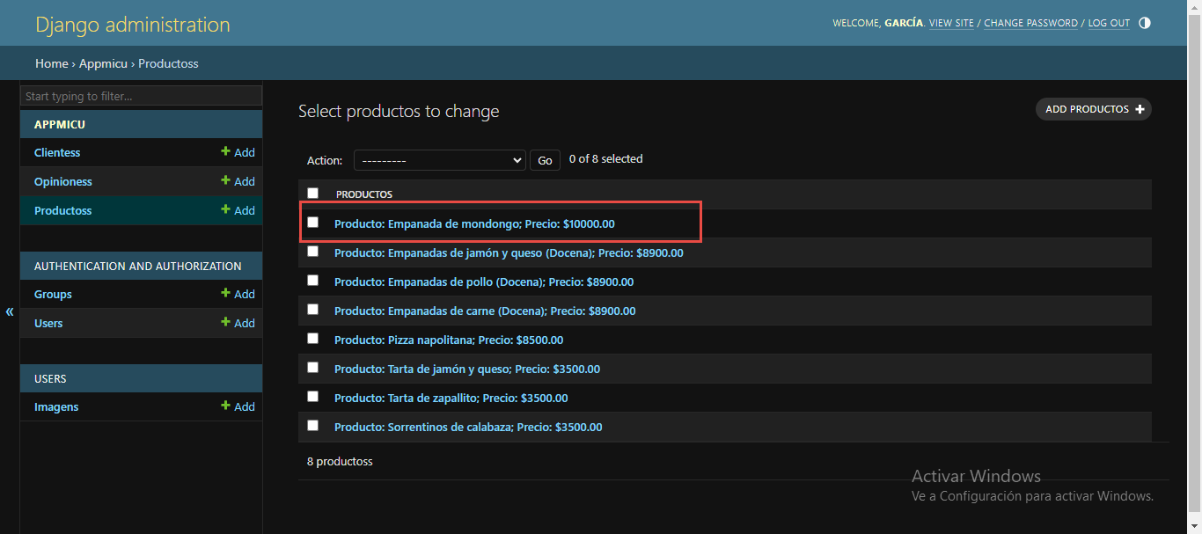
Caso de prueba: Carga de nuevos productos.

Pide validación de login para ingresar un nuevo producto | OK

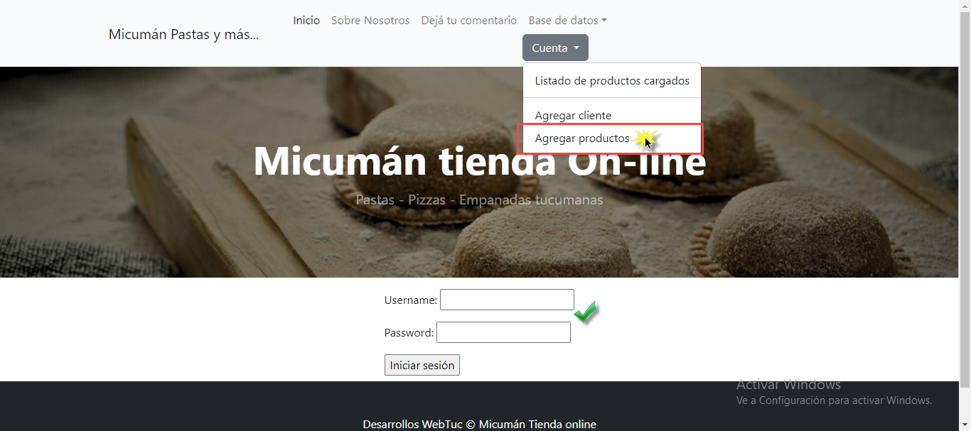

Carga de datos del nuevo producto a través del sitio web. Botón Guardar funciona correctamente. | OK

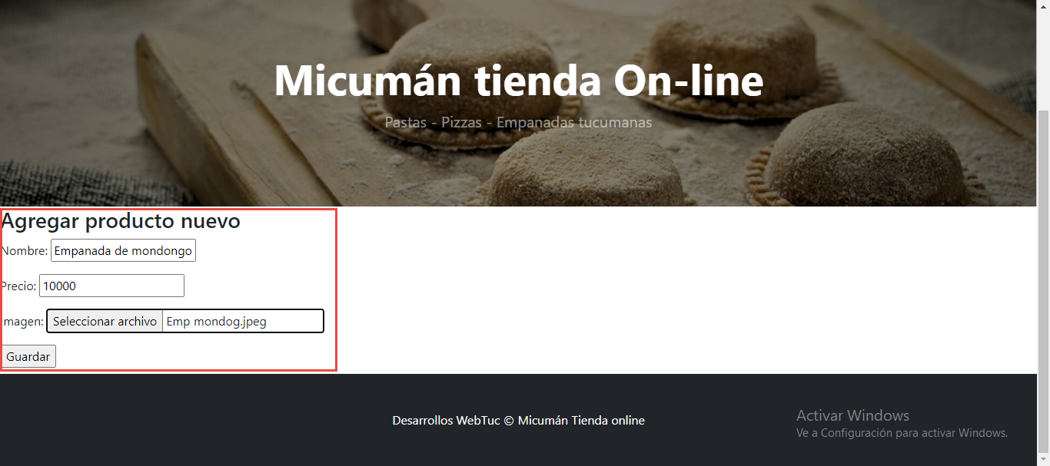

Vemos que se cargó correctamente en nuestra base de datos. | OK

Documentación 2
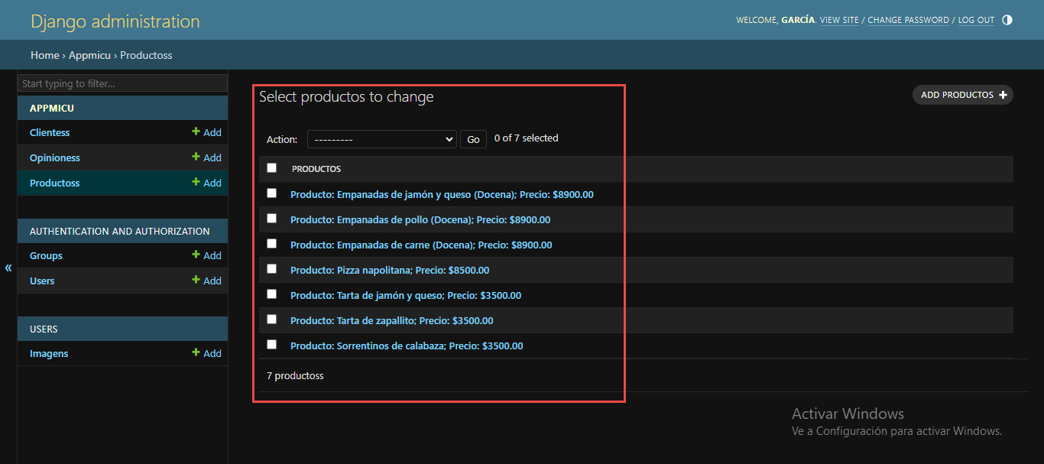
Caso de prueba: Edición y borrado de productos que se encuentran en el listado.

Pide iniciar sesión para ingresar al listado de productos cargados. | OK
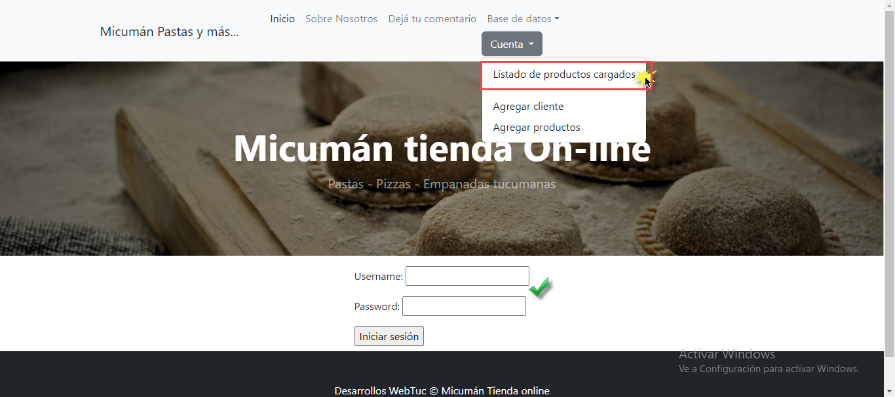

Botón de editar, funciona correctamente. | OK

Se editó el precio del producto a través de la edición del producto e impactó correctamente en la base de datos | OK
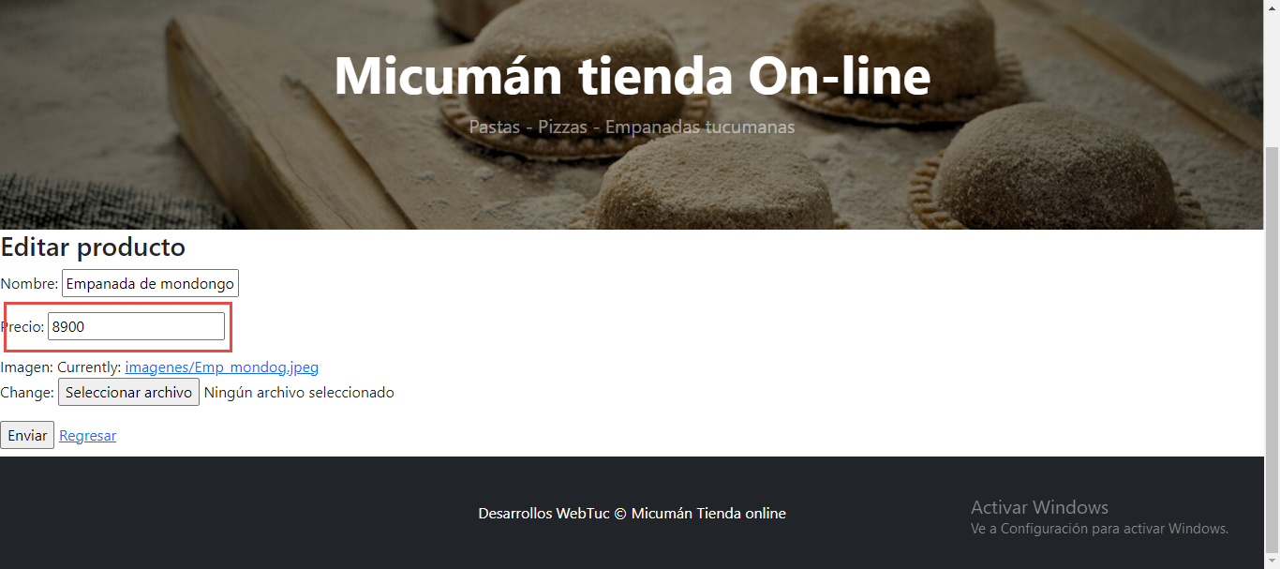

Se actualiza el precio en el listado de productos | OK

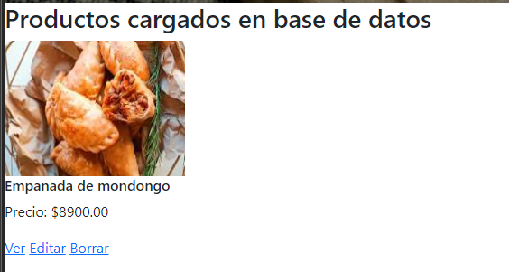

Botón de borrar, al clikearlo muestra mensaje de confirmación. | OK

Cuando confirmo la acción el producto se elimina del listado de productos y de la base de datos. | OK

Documentación 3
Caso de prueba: Edición y borrado de productos que se encuentran en el listado.

Log in | CORREGIDO

Se detectó que está mal escrito el 'Iniciar Sesión'. Se informa al desarrollador para que corrija el error.

Pide username y contraseña.
Cuando selecciono un usuario o contraseña incorrecto. Sale mensaje. | OK
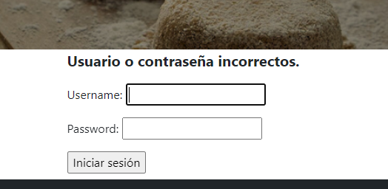

Al ingresar los datos correctamente. Inicia sesión. | OK
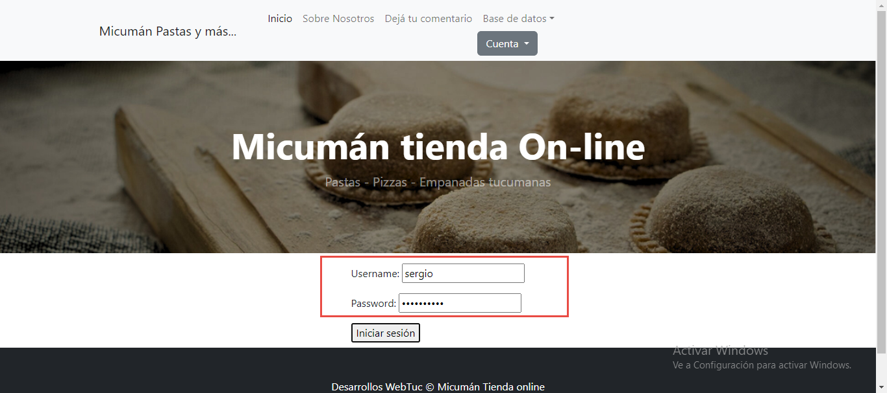

Se muestra el avatar del usuario y cuando clickeo en Log Out, cierra sesión. | OK
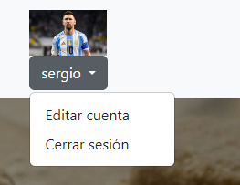

Muestra mensaje de cierre de sesión | OK

